記入例
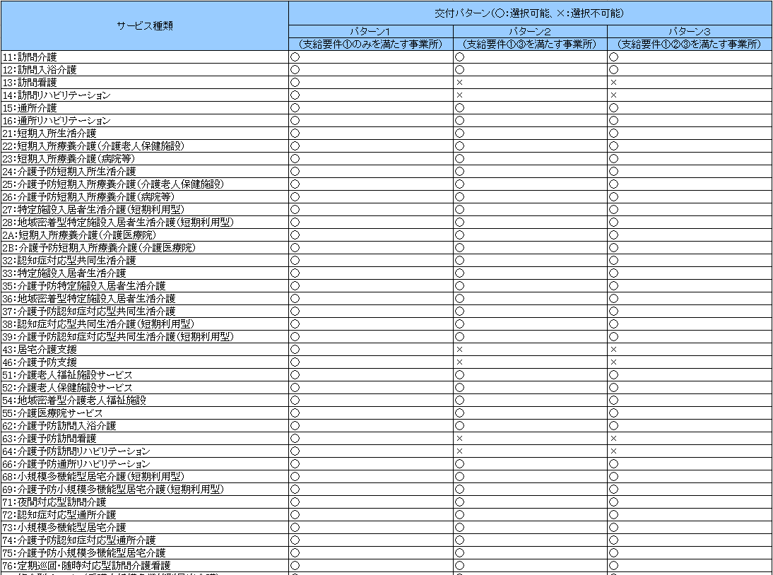
交付対象事業所リスト

【交付パターンの凡例】
支給要件①のみを満たす事業所：パターン１
支給要件①③を満たす事業所：パターン２
支給要件①②③を満たす事業所：パターン３
事業所番号 | サービス種類 | 交付パターン | 改善対象年月 | 交付パターン 改善対象年月 チェック

xxxxxxxxxx | 11 | パターン１ | 令和7年12月 | OK
xxxxxxxxxx | 12 | パターン２ | 令和8年1月 | OK
yyyyyyyyyy | 11 | パターン１ |  | NG
以下の条件をすべて満たす場合は、「OK」を表示し、いずれか1つでも満たさない場合は「NG」を表示する。
・交付パターンについて、下の「サービス種類・交付パターン条件」に記載されたサービス種類に対し選択可能なパターンが設定されていること。
・改善対象年月について、「令和7年12月～令和8年3月」のいずれか１つの年月が設定されていること。
「NG」と表示された場合、「OK」と表示されるように交付パターンと改善対象年月の設定を見直してください
yyyyyyyyyy | 12 |  | 令和8年2月 | NG
yyyyyyyyyy | 13 | パターン２ | 令和8年1月 | NG

介護人材確保・職場環境改善等事業の改善対象年月を選択する
介護人材確保・職場環境改善等事業の交付額算出等の交付対象とする事業所の事業所番号（10桁）を入力する
介護人材確保・職場環境改善等事業の交付額算出等の交付対象とするサービスのサービス種類コードを選択する

介護人材確保・職場環境改善等事業の支給要件に該当する交付パターンを選択する
・支給要件①のみを満たす事業所：パターン１
・支給要件①③を満たす事業所：パターン２
・支給要件①②③を満たす事業所：パターン３

表1 サービス種類・交付パターン条件

